Chi tiết địa chất
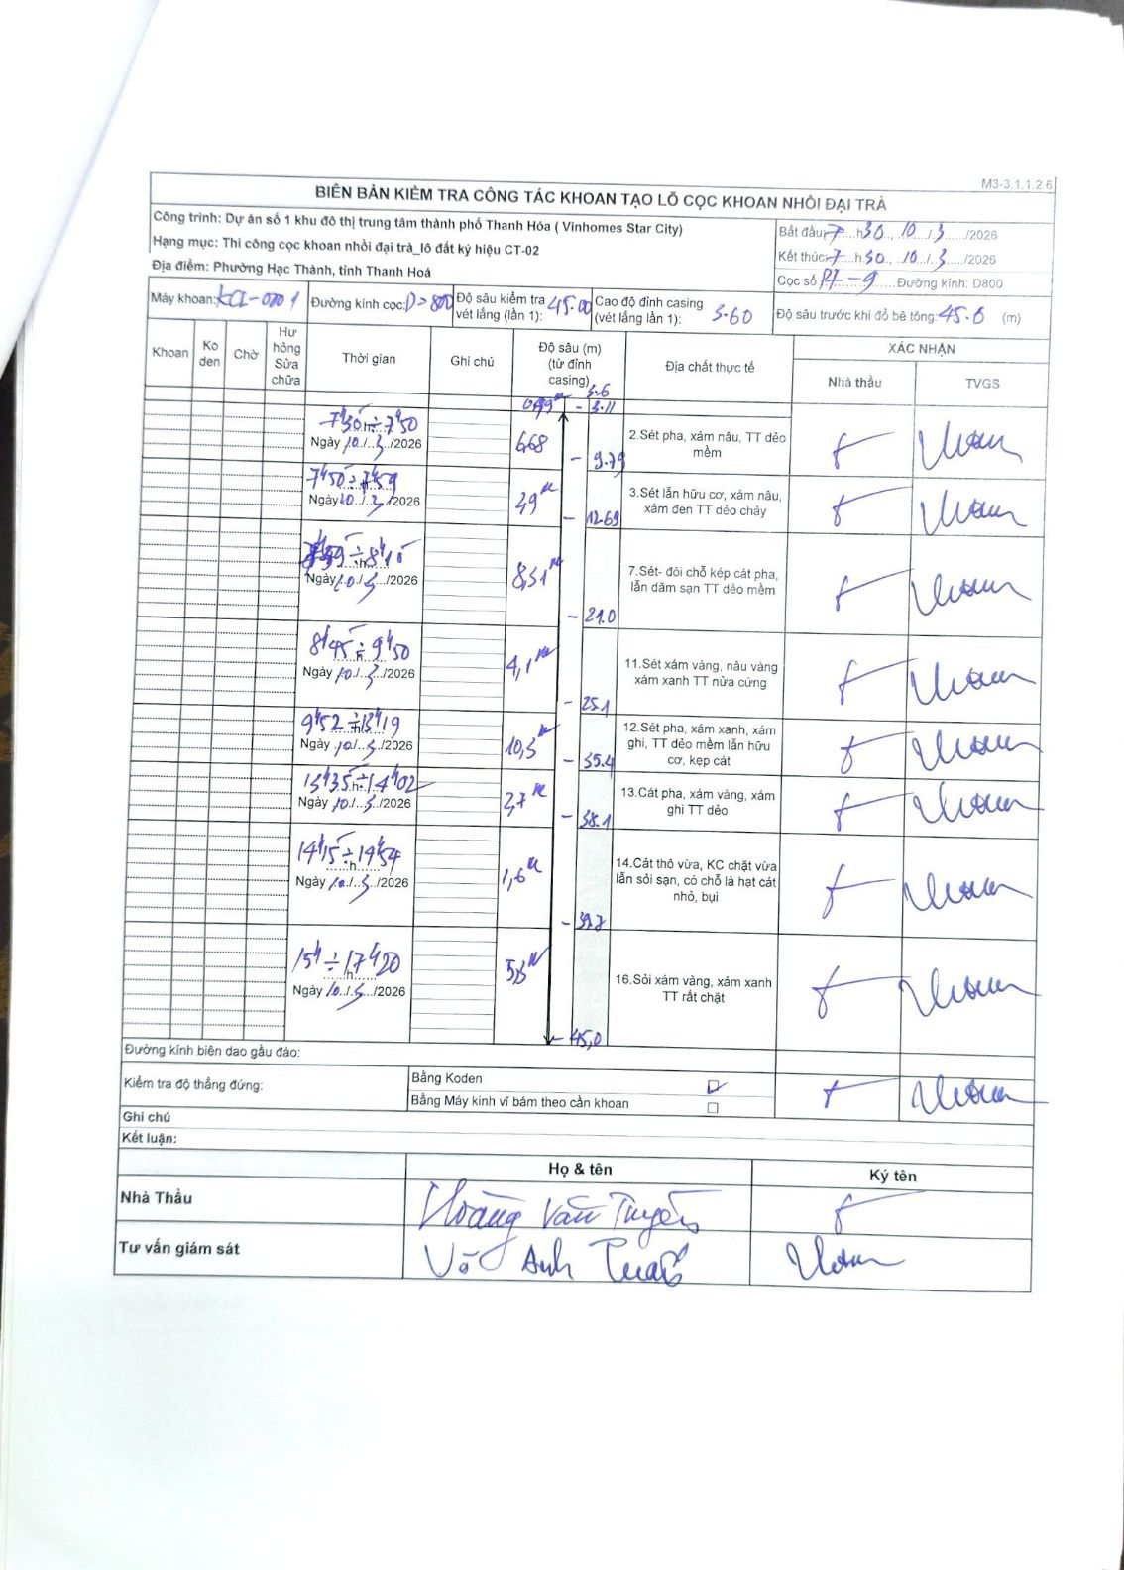
Dự án | Dự án số 1 khu đô thị trung tâm thành phố Thanh Hóa (Vinhomes Star City)
Hạng mục | Thi công cọc khoan nhồi đại trà_lô đất ký hiệu CT-02
Tên bộ phận | Phường Hạc Thành, tỉnh Thanh Hoá
Số hiệu cọc | P7-9
Biên bản số | KL-002
Đường kính | D800
Bắt đầu thi công | 07:30 10/03/2026
Kết thúc thi công | 17:50 10/03/2026

Địa chất TT | Đường kính | Mô tả lớp thiết kế | Từ (h) | Đến (h) | Cao độ từ | Cao độ đến | T.Gian (h) | Dài (m) | V (m/h) | Ghi chú
2 | D800 | Sét pha, xám nâu, TT dẻo mềm | 07h30 10/03/2026 | 07h50 10/03/2026 | -3.11 | -9.79 | 0.33 | 6.68 | 20.04 | Chiều dài lớp: 3.11m
3 | D800 | Sét lẫn hữu cơ, xám nâu, xám đen TT dẻo chảy | 07h50 10/03/2026 | 07h59 10/03/2026 | -9.79 | -12.69 | 0.15 | 2.9 | 19.33 | Gồm 2 phân đoạn: 6.68m và 2.86m
7 | D800 | Sét - đôi chỗ kẹp cát pha, lẫn dăm sạn TT dẻo mềm | 07h59 10/03/2026 | 08h45 10/03/2026 | -12.69 | -21 | 0.77 | 8.31 | 10.84 | Chiều dài ghi chú trong biên bản: 8.51m
11 | D800 | Sét xám vàng, nâu vàng xám xanh TT nửa cứng | 08h55 10/03/2026 | 09h50 10/03/2026 | -21 | -25.1 | 0.92 | 4.1 | 4.47 | Chiều dài lớp: 4.1m
12 | D800 | Sét pha, xám xanh, xám ghi, TT dẻo mềm lẫn hữu cơ, kẹp cát | 09h52 10/03/2026 | 13h19 10/03/2026 | -25.1 | -35.4 | 3.45 | 10.3 | 2.99 | Chiều dài lớp: 10.3m
13 | D800 | Cát pha, xám vàng, xám ghi TT dẻo | 13h35 10/03/2026 | 14h02 10/03/2026 | -35.4 | -38.1 | 0.45 | 2.7 | 6 | Chiều dài lớp: 2.7m
14 | D800 | Cát thô vừa, KC chặt vừa lẫn sỏi sạn, có chỗ là hạt cát nhỏ, bụi | 14h15 10/03/2026 | 14h54 10/03/2026 | -38.1 | -39.7 | 0.65 | 1.6 | 2.46 | Chiều dài lớp: 1.6m
16 | D800 | Sỏi xám vàng, xám xanh TT rất chặt | 15h11 10/03/2026 | 17h40 10/03/2026 | -39.7 | -45 | 2.48 | 5.3 | 2.13 | Chiều dài lớp: 5.3m

ẢNH BIÊN BẢN GỐC

